상품제안서
부동산화일 PP화일 (0.25T) [주문 제작] | 상품코드: S37531

 |  |  |  |  |  |  | 02-713-8555 | www.synergygift.co.kr
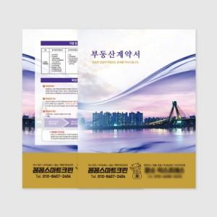

【상세/제작정보】 | <p>※주문제작 제품으로 최소 500개부터 제작 가능합니다.</p>

【인쇄/포장옵션】 | 풀칼라 / 포장불가능

【공급단가】 | 수량 | 500~ | 1,000~ | 3,000~ | 5,000~ | 10,000~
*VAT별도 | 기본형 | 870원 | 650원 | 480원 | 420원 | 340원
 | 명함꽂이형 | 940원 | 720원 | 540원 | 480원 | 400원

【상품 URL】 | https://www.synergygift.co.kr:443/src/goods_detail.php?gdno=37531

